商品信息
COCO Living Space｜711便利店冰箱贴微缩小冰柜模型
来源：COCO_Living_Space_Shopee全量审计_持续更新.xlsx｜工作表：高销量商品｜Excel第28行｜商品ID：27782242859

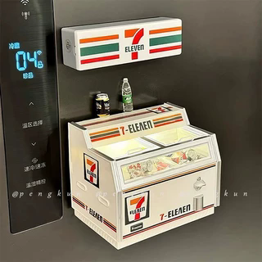
字段 | 内容 | 商品主图
序号 | 23
商品主图 | 见右侧嵌入主图
商品ID | 27782242859
商品中文名称 | 711便利店冰箱贴微缩小冰柜模型
商品标题 | 7-Eleven Convenience Store Fridge Magnet Sticker Freezer Supermarket Model 3D Stereoscopic Luminescent Home Atmosphere Decor Decor Item
Shopee链接 | https://shopee.com.my/7-Eleven-Convenience-Store-Fridge-Magnet-Sticker-Freezer-Supermarket-Model-3D-Stereoscopic-Luminescent-Home-Atmosphere-Decor-Decor-Item-i.115498741.27782242859
近月销量显示 | 195 Sold/Month
近月销量下限 | 195
列表价格显示 | RM16.52
列表最低价(MYR) | 16.52
列表评分 | 4.9
累计总销量显示 | 3k+ Sold
累计总销量下限 | 3,000
是否精确 | FALSE
详情价格显示 | RM16.52
详情价(MYR) | 16.52
详情评分 | 4.9
评论覆盖 | 51
好评主题 | 51
差评/风险主题 | 51
图片来源URL | https://down-my.img.susercontent.com/file/sg-11134201-7reny-m863gvj8w43k08@resize_w320_nl.webp
1688链接 | https://detail.1688.com/offer/1068518648868.html?share_token=W30t7kC5lqXVBaGgOikFE5ROJ1DQCN76QZ9s0+XbG4muJZfxzWl9Dg%3D%3D&__share_id=94785a45-d228-4d10-92cd-7cf9f4276950&rpg-cnt=share.offerDetail&offerId=1068518648868&__zhi_token=98b9PPd30wDaq&spm=a262eq.8992535%2F20260803.5103953.0&forcePC=1785752908754
颜色/规格
长宽高
重量(g)
单个成本
单个运费
国内段总价
国际头程
总成本估算
利润估算
预计毛利率估算
3个成本
3个运费
国内段总价2
国际头程2
总成本估算2
利润估算2
预计毛利率估算2
5个成本
5个运费
国内段总价3
国际头程3
总成本估算3
利润估算3
预计毛利率估算3
8个成本
8个运费
国内段总价4
国际头程4
总成本估算4
利润估算4
预计毛利率估算4

